Fiche de suivi
FICHE DE SUIVI

 | Date : | 08-10-2021 |  |  |  | Marque de véhicule : |  |  | MAN |  |  |  |  | ON-OFF : |  |  | 80-20 |  |  |  |  | Nom du chauffeur : |  |  | MOHA BOUHAM

 | Nom de la société : | IMILCHIL |  |  |  | Opérateur : |  |  | PORTEUR |  |  |  |  | IMM-N pTRc : |  |  | 91989-A-40 |  |  |  |  | Tél : |  |  | 0667943636

 | Ville : |  |  |  |  | Configuration : |  |  | 8x4 |  |  |  |  | Compteur : |  |  | 560,277 |  |  |  |  | Type de visite : |  |  | Montage

 |  |  | Avant intervention |  |  |  |  |  |  |  |  |  |  |  |  | Après intervention

 |  |  | DOT |  |  |  |  |  |  |  |  |  |  |  |  | DOT
 |  |  | Série |  |  |  |  |  |  |  |  |  |  |  |  | Série |  |  |  | 1941302940 |  |  |  | 03001664343
 |  |  | Marque | Profil |  | FALKEN | GI307 |  |  | FALKEN | GI307 |  |  |  |  | Marque |  | Profil |  | AUSTONE | AT27 |  |  | AUSTONE | AT27
 |  |  | Dimension |  |  | 13R22,5 |  |  |  | 13R22,5 |  |  |  |  |  | Dimension |  |  |  | 13R22,5 |  |  |  | 13R22,5
 |  |  | Pression | Profondeur |  | 8.5 | 12,6 | 11,3 |  | 8.6 | 12 | 12,6 |  |  |  | Pression |  | Profondeur |  | 9 | 15 |  | 15 | 9 | 15 | 15

 |  |  |  |  |  | BRIDGESTONE | R187 |  |  | BRIDGESTONE | R187 |  |  |  |  |  |  |  |  | FALKEN | GI307 |  |  | FALKEN | GI307
 |  |  |  |  |  | 13R22,5 |  |  |  | 13R22,5 |  |  |  |  |  |  |  |  |  | 13R22,5 |  |  |  | 13R22,5
 |  |  |  |  |  | 8.5 | 6,5 | 5,1 |  | 8.8 | 5,3 | 7,9 |  |  |  |  |  |  |  | 9 | 12,6 |  | 11,3 | 9 | 12 | 12,6

 |  |  | FIRESTONE | FD833 |  | FIRESTONE | FD833 |  |  | FIRESTONE | FD833 |  | FIRESTONE | FD833 |  | FIRESTONE |  | FD833 |  | FIRESTONE | FD833 |  |  | FALKEN | LI257 |  | FALKEN | LI257
 |  |  | 13R22,5 |  |  | 13R22,5 |  |  |  | 13R22,5 |  |  | 13R22,5 |  |  | 13R22,5 |  |  |  | 13R22,5 |  |  |  | 13R22,5 |  |  | 13R22,5
 |  |  | 8.6 | 11,7 | 12 | MF | 12,3 | 14,4 |  | MF | 7,3 | 8,2 | 8.1 | 5,2 | 6,6 | 9 |  | 11,7 | 12 | 9 | 12,3 |  | 14,4 | 9 | 10,8 | 9,9 | 9 | 9,5 | 10

 |  |  |  |  |  |  |  |  |  |  |  |  |  |  |  | 01003210134 |  |  |  | 01003224858 |  |  |  | 01003281653 |  |  | 01003210162
 |  |  | FALKEN | LI257 |  | FALKEN | LI257 |  |  | FALKEN | LI257 |  | FALKEN | LI257 |  | AUSTONE |  | AT68 |  | AUSTONE | AT68 |  |  | AUSTONE | AT68 |  | AUSTONE | AT68
 |  |  | 13R22,5 |  |  | 13R22,5 |  |  |  | 13R22,5 |  |  | 13R22,5 |  |  | 13R22,5 |  |  |  | 13R22,5 |  |  |  | 13R22,5 |  |  | 13R22,5
 |  |  | 8.7 | 9,5 | 10 | MF | 10,8 | 9,9 |  | MF | 7 | 6,9 | 8.5 | 8 | 8,1 | 9 |  | 18 | 18 | 9 | 18 |  | 18 | 9 | 18 | 18 | 9 | 18 | 18

Remarques et Recommandations :
 |  |  |  |  |  |  |  |  |  |  | 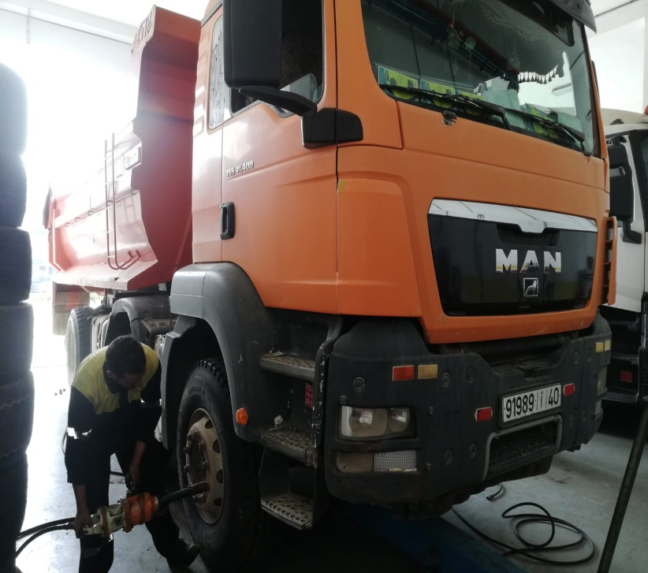 |  |  |  |  |  | 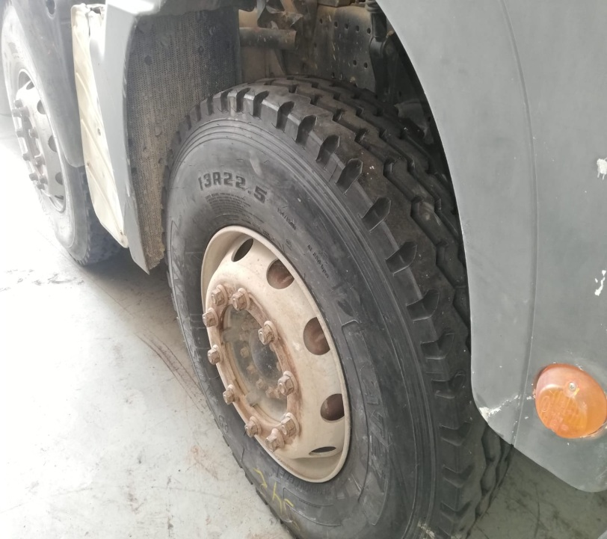 |  |  |  |  |  |  | 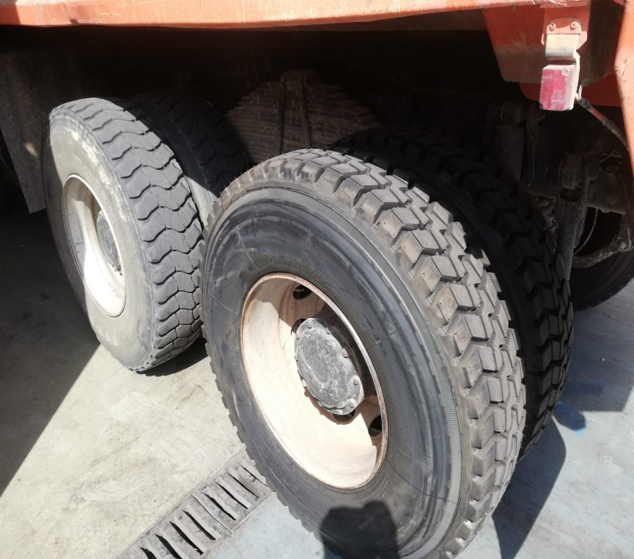
Travaux réalisés :
Montage deux pneus neufs AUSTONE AT27 13R22,5
Montage quatre pneus neufs AUSTONE AT68 13R22,5
Permutation deux pneus 2éme essieu moteur coté gauche vers 1ére essieu moteur coté droite
Réglage parallélisme
Réglage pression

